投资
3.3
固定资产投资(不含农户）
 |  | 2026年1-7月固定资产投资（不含农户）累计增速（%）
指 标 | 增 减%
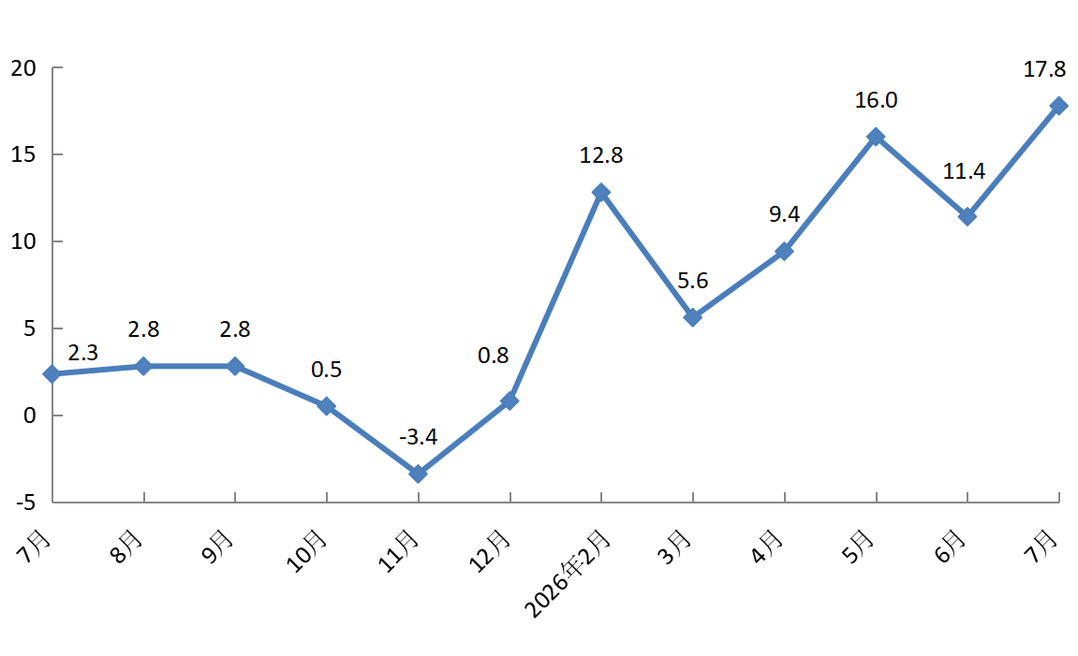
固定资产投资(不含农户） | 17.8
#建筑安装投资 | -16.0
房地产开发投资 | -65.0
备注：数据范围为亦庄新城225平方公里。

